2022_07_data
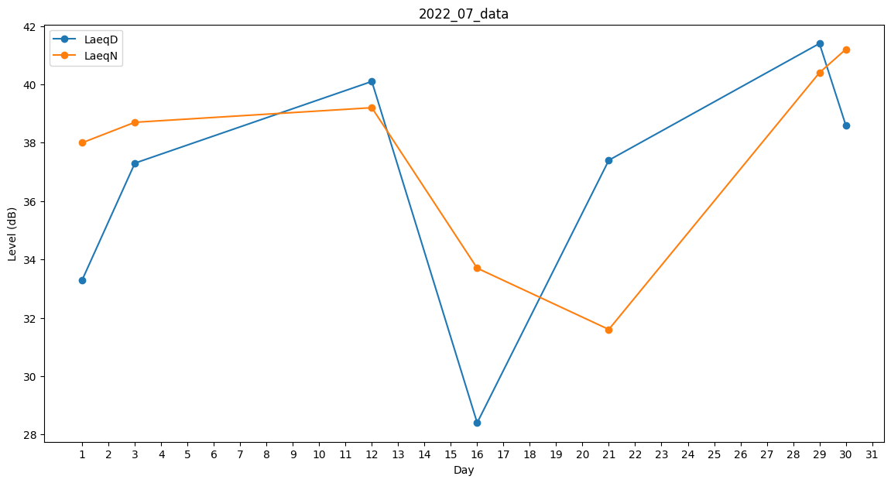
Day | LaeqD | LaeqN
1 | 33.3 | 38
2 | 0 | 29.2
3 | 37.3 | 38.7
4 | 0 | 0
5 | 0 | 0
6 | 37.2 | 0
7 | 33.8 | 0
8 | 0 | 0
9 | 0 | 0
10 | 0 | 26.6
11 | 0 | 0
12 | 40.1 | 39.2
13 | 40.3 | 0
14 | 0 | 0
15 | 29.4 | 0
16 | 28.4 | 33.7
17 | 0 | 0
18 | 0 | 0
19 | 0 | 0
20 | 0 | 0
21 | 37.4 | 31.6
22 | 0 | 0
23 | 36 | 0
24 | 0 | 34.5
25 | 0 | 40.6
26 | 34.4 | 0
27 | 0 | 0
28 | 33.4 | 0
29 | 41.4 | 40.4
30 | 38.6 | 41.2
31 | 0 | 0

